Cтолы
Мебель для персонала "XTEN-S"
Внимание! При комплектации рабочих мест из коллекции "XTEN-S" используются шкафы, тумбы, приставки и дополнительные элементы из серии "XTEN"
Основные цвета ЛДСП: Дуб Сонома, Бук Тиара, Дуб Юкон Модерн, Белый, Сосна Эдмонт
Металлокаркас: Алюминий, Антрацит, Белый Цены в рублях на 6.09.2021 |  |  | Москва/Санкт-Петербург | Цены в рублях на |  | 2026-01-01
Изображение | Артикул | Габаритные размеры | Описание | Вес (кг) | Объем (м.куб.) | Цена
Столы письменные
 | XSST 127 | 1200х700х750 | Столешница ЛДСП т.25мм. c кромкой ПВХ т.2.мм. Металлокаркас из трубы 40х40х2мм с регулировкой внизу. Комплектуется одной траверсой. | 29.0 | 0.082 | 16559
 | XSST 147 | 1400х700х750 |  | 32.5 | 0.088 | 17459
 | XSST 167 | 1600х700х750 |  | 35.0 | 0.093 | 18364
 | XSST 128 | 1200х800х750 | Столешница ЛДСП т.25мм. c кромкой ПВХ т.2.мм. Металлокаркас из трубы 40х40х2мм с регулировкой внизу. Комплектуется одной траверсой. | 29.5 | 0.102 | 18071
 | XSST 148 | 1400х800х750 |  | 33.0 | 0.109 | 20318
 | XSST 168 | 1600х800х750 |  | 36.5 | 0.135 | 21584
 | XSCET 149 (L/R) | 1400х700/900х750 | Столешница ЛДСП т.25мм. c кромкой ПВХ т.2.мм. Металлокаркас из трубы 40х40х2мм с регулировкой внизу. Комплектуется одной траверсой. | 34.5 | 0.098 | 18311
 | XSCET 169 (L/R) | 1600х700/900х750 |  | 37.0 | 0.104 | 19256
 | XSCT 149 (L/R) | 1400х700/900х750 | Столешница ЛДСП т.25мм. c кромкой ПВХ т.2.мм. Металлокаркас из трубы 40х40х2мм с регулировкой внизу. Комплектуется одной траверсой. | 34.0 | 0.098 | 18213
 | XSCT 169 (L/R) | 1600х700/900х750 |  | 35.0 | 0.104 | 19222
Столы угловые
 | XSCT 1415 | 1400х1500х750 | Столешница ЛДСП т.25мм. c кромкой ПВХ т.2.мм. металлокаркас из трубы 40х40х2мм с регулировкой внизу. Комплектуется одной траверсой. | 49.5 | 0.128 | 26731
 | XSCT 1615 | 1600х1500х750 |  | 52.0 | 0.133 | 27635
Брифинг-приставка
 | XSB 860 | 800х600х750 | Столешница ЛДСП т.25мм. c кромкой ПВХ т.2.мм. металлокаркас из трубы 40х40х2мм с регулировкой внизу. Комплектуется одной траверсой. | 17.0 | 0.042 | 9272
 | XSR 869 | 800х600х750 | Эргономичная столешница ЛДСП т.25мм. c кромкой ПВХ т.2.мм. Металлокаркас из трубы 40х40х2мм с регулировкой внизу. Комплектуется одной траверсой. Арт. XSR 869 для стола XSET 169 Арт. XSR 889 для стола XSET 189. | 16.4 | 0.04 | 9455
 | XSR 889 | 800х600х750 |  | 16.5 | 0.04 | 9485
Столы руководителя
 | XSET 169 | 1600х867х750 | Столешница ЛДСП т.25мм. c кромкой ПВХ т.2.мм. металлокаркас из трубы 40х40х2мм с регулировкой внизу. Комплектуется одной траверсой. | 38.0 | 0.102 | 19100
 | XSET 189 | 1800х914х750 |  | 42.0 | 0.112 | 20353
Фронтальные панели к одинарным столам
 | XDST 127 | 1100х350х18 | Панель из ЛДСП т.18 мм. с кромкой ПВХ т.2мм, комплектуется кронштейнами из металла т.3мм. Габариты фронтальной панели с кронштейнами - 1114/1314/1514/1714х95х350 | 5.5 | 0.013 | 2971
 | XDST 147 | 1300х350х18 |  | 6.0 | 0.015 | 3168
 | XDST 167 | 1500х350х18 |  | 7.5 | 0.017 | 3364
 | XDST 187 | 1700х350х18 |  | 8.5 | 0.019 | 3559
Конференц-стол
 | XRST 150 | D-1200х730 | Столешница круглая из ЛДСП т.25мм. Опора шестиконечная из трубы сечением 40х40мм. | 30.7 | 0.075 | 20622
 | XSCT 2714 | 2720х1406х750 | Столешница из ЛДСП т.25мм с металлическими прямоугольными заглушками (кабель-каналами) в центре каждой столешницы. Металлокаркас из трубы 40х40х2 с регулировкой внизу. | 104.0 | 0.347 | 56063
Рабочие станции
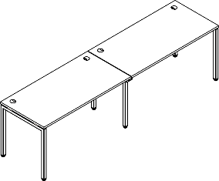 | XWST 2470 | 2406х700х750 | Столешница ЛДСП т.25мм. c кромкой ПВХ т.2.мм. металлокаркас из трубы 40х40х2мм с регулировкой внизу. Комплектуется одной траверсой. | 52.5 | 0.161 | 28584
 | XWST 2870 | 2806х700х750 |  | 59.5 | 0.173 | 30384
 | XWST 3270 | 3206х700х750 |  | 64.5 | 0.183 | 32193
 | XIST 1270 | 1200х700х750 | Столешница из ЛДСП т. 25мм. c кромкой ПВХ т. 2мм. Опора промежуточная из трубы 40х40х2мм с регулировкой внизу. Столешница комплектуется одной траверсой. Применяется для увеличения длины и количества рабочих мест станции XWST **70. Необходимо использовать как вставку в среднюю часть рабочей станции. Допускается одновременное использование неограниченного количества элементов. Рекомендуем комплектовать рабочие станции настольными экранами серий XTEN, RAND ACOUSTIC и RAND LITE | 23.5 | 0.070 | 12025
 | XIST 1470 | 1400х700х750 |  | 27.0 | 0.080 | 12925
 | XIST 1670 | 1600х700х750 |  | 29.5 | 0.080 | 13829
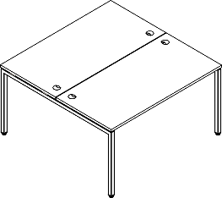 | XWST 1214 | 1200х1406х750 | Столешница ЛДСП т.25мм. c кромкой ПВХ т.2.мм. металлокаркас из трубы 40х40х2мм с регулировкой внизу. Комплектуется одной траверсой. | 51.0 | 0.164 | 26598
 | XWST 1414 | 1400х1406х750 |  | 58.0 | 0.176 | 28397
 | XWST 1614 | 1600х1406х750 |  | 63.0 | 0.186 | 30207
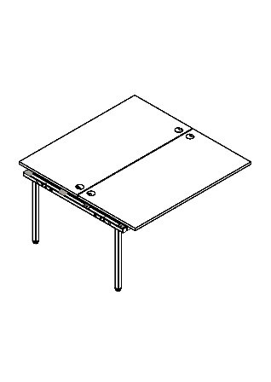 | XIWST 1214 | 1200х1406х750 | Столешница из ЛДСП т. 25мм. c кромкой ПВХ т. 2мм Опора промежуточная из трубы 40х40х2мм с регулировкой внизу. Каждая столешница каждая комплектуется одной траверсой. Применяется для увеличения длины и количества рабочих мест станции XWST 1*14. Необходимо использовать как вставку в среднюю часть рабочей станции. Допускается одновременное использование неограниченного количества элементов. Рекомендуем комплектовать рабочие станции настольными экранами серий XTEN, RAND ACOUSTIC и RAND LITE | 45.0 | 0.140 | 20201
 | XIWST 1414 | 1400х1406х750 |  | 52.0 | 0.150 | 22000
 | XIWST 1614 | 1600х1406х750 |  | 57.0 | 0.160 | 23810
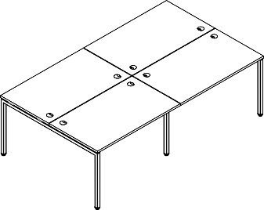 | XWST 2414 | 2406х1406х750 | Столешница ЛДСП т.25мм. c кромкой ПВХ т.2.мм. металлокаркас из трубы 40х40х2мм с регулировкой внизу. Комплектуется одной траверсой. Рекомендуем докупать экраны серии XTEN. | 96.0 | 0.305 | 46799
 | XWST 2814 | 2806х1406х750 |  | 110.0 | 0.329 | 50397
 | XWST 3214 | 3206х1406х750 |  | 120.0 | 0.349 | 54016
Варианты комплектации
XWST 2870 + XIST 1470 |  |  | XWST 2814 + XIWST 1414

Компоновки ассортимента
Комбинации элементов
Оперативная мебель XTEN S |  | Комбинация №1 |  | Наименование/Артикул | Цена
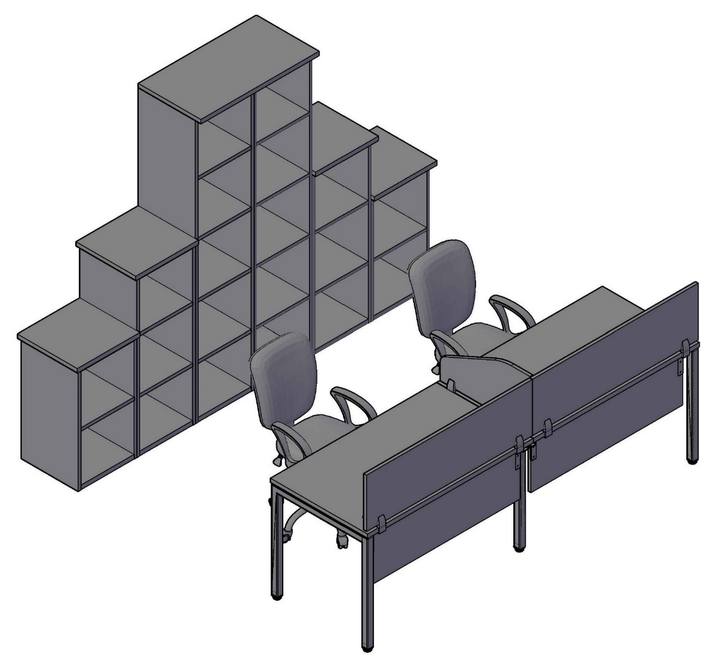 |  |  |  | Стол двойной XWST 2470 | 28,584
 |  |  |  | Фронтальная панель XDST 127 | 2,971
 |  |  |  | Фронтальная панель XDST 127 | 2,971
 |  |  |  | Экран XBP 123 | 4,277
 |  |  |  | Экран XBP 123 | 4,277
 |  |  |  | Экран XBP 653 | 3,379
 |  |  |  | Стеллаж XLC 42 | 4,017
 |  |  |  | Стеллаж XLC 42 | 4,017
 |  |  |  | Стеллаж XMC 42 | 5,632
 |  |  |  | Стеллаж XMC 42 | 5,632
 |  |  |  | Стеллаж XHC 42 | 8,817
 |  |  |  | Стеллаж XHC 42 | 8,817
 |  |  |  | Топ XTP 43 | 1,249
 |  |  |  | Топ XTP 43 | 1,249
 |  |  |  | Топ XTP 43 | 1,249
 |  |  |  | Топ XTP 43 | 1,249
 |  |  |  | Топ XTP 85 | 5,602

 | Цена: |  | 93,989.00

Оперативная мебель XTEN S |  | Комбинация №2 |  | Наименование/Артикул | Цена
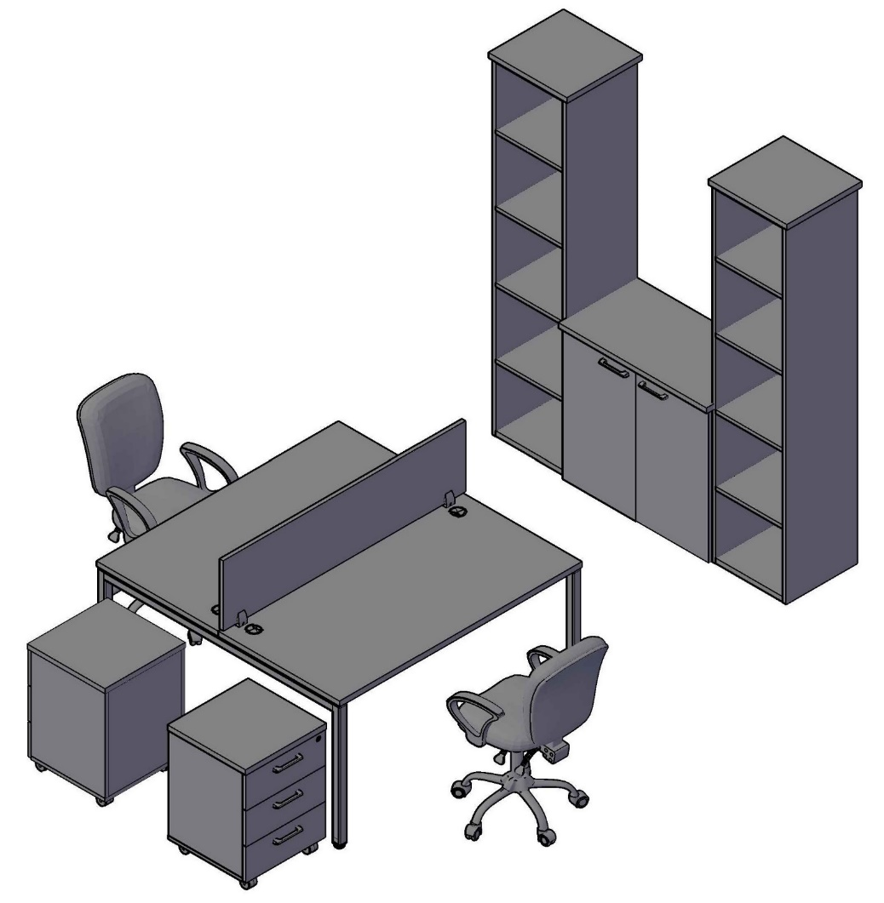 |  |  |  | Стол двойной XWST 1414 | 28,397
 |  |  |  | Экран XBP 143 | 4,586
 |  |  |  | Тумба мобильная XMC-3D.1A | 9,719
 |  |  |  | Тумба мобильная XMC-3D.1A | 9,719
 |  |  |  | Стеллаж XHC 42 | 8,817
 |  |  |  | Стеллаж XHC 42 | 8,817
 |  |  |  | Топ XTP 43 | 1,249
 |  |  |  | Топ XTP 43 | 1,249
 |  |  |  | Стеллаж XLC 85 | 5,602
 |  |  |  | Двери XLD 42-2 | 3,873
 |  |  |  | Топ XTP 85 | 5,602

 | Цена: |  | 87,630.00

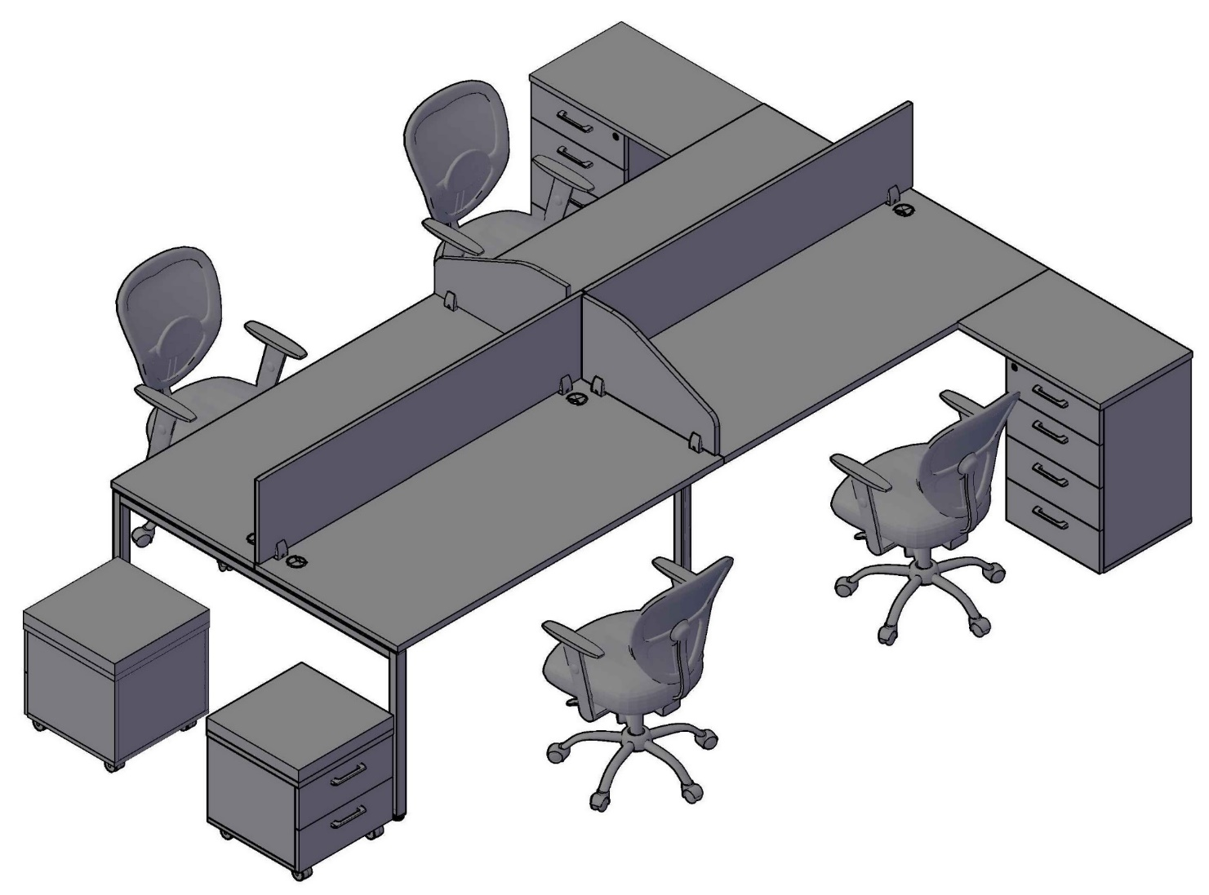
Оперативная мебель XTEN S |  | Комбинация №3 |  | Наименование/Артикул | Цена
 |  |  |  | Стол двойной XWST 3214 | 54,016
 |  |  |  | Тумба мобильная XMC-2D.1A | 9,260
 |  |  |  | Тумба мобильная XMC-2D.1A | 9,260
 |  |  |  | Тумба приставная XLC-4D.2A | 13,385
 |  |  |  | Тумба приставная XLC-4D.2A | 13,385
 |  |  |  | Экран XBP 163 | 4,900
 |  |  |  | Экран XBP 163 | 4,900
 |  |  |  | Экран XBP 653 | 3,379
 |  |  |  | Экран XBP 653 | 3,379

 | Цена: |  | 115,864.00

